Бланк-заказа
 | ООО "Русские традиции" |  |  | Оптовый отдел: |  |  |  | от 11 июня 2025 г.
 | www.rtrus.ru |  |  |  |  | 8 (499) 450-29-70
 | www.belevpastila.com |  |  |  |  | zakaz@rtrus.ru

Наименование организации (или ФИО): | Заполнить обязательно* |  |  |  |  |  |  | Итоговая сумма заказа | 2025
Адрес доставки (либо ТК и город):
Имя и телефон (контактное лицо): |  |  |  |  |  |  |  | -
Желаемая дата отгрузки и комментарии:
Наименование | Срок годности | Вес | Артикул | Количество к заказу | ЦЕНА опт Заказ от Штучки, руб | Количество в коробке, шт(кг) | Итого, руб | Изображение (фото)
 |  |  |  | штуки или кг
АКЦИЯ ! Кто успел - тот купил! (количество товаров ограничено)
Молочно-ванильная помадка (21/04) | 3 месяца | 165г | по-мв-150 |  | 125.00 | 12 | -
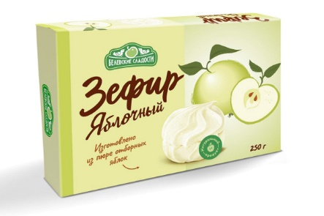
Пастила с розой расф. (31/03) | 3 месяца | 135г | па-ка-135 |  | 127.00 | 12 | -
Мармеладные мишки яблочный мармелад | 5 месяцев | 155г | ма-ям-155 |  | 140.00 | 15 | -
Зефир Ванильный (10/04) | 3 месяца | 250г | зе-ван-250 |  | 115.00 | 8 | -
Зефир Яблочный (10/04) | 3 месяца | 250г | зе-ван-250 |  | 115.00 | 8 | -
Мармелад пластовой клюквенный (31/03) | 5 месяцев | 210г | ма-пк-210 |  | 116.00 | 16 | -
Мармелад пластовой малина-еживика (31/03) | 5 месяцев | 210г | ма-пме-210 |  | 116.00 | 16 | -
Зефир "Шоколадное фондю" в какао-порошке (20/03) | 4 месяцев | 380г | зе-итд-380 |  | 116.00 | 9 | -
Зефир "Французский десерт" (07/04) | 6 месяцев | 380г | зе-фра-380 |  | 116.00 | 9 | -
Пастила медовая с Таежными ягодами (07/03,03/04) | 4 месяца | 190г | б-моб-190 |  | 105.00 | 10 | -
Пастила медовая с Апельсином (21/02) | 4 месяца | 190г | б-моб-190 |  | 105.00 | 10 | -
Нежное суфле грейпфрут/белая смородина/алоэ-вера | 6 месяцев | 155г | б-нсг-155 |  | 147.00 | 6 | -
Нежное суфле Манго-питахайя | 6 месяцев | 155г | б-нсм-155 |  | 147.00 | 6 | -
Зефир в шоколаде с дыней, манго, лаймом (01/04) | 4 месяца | 155г | б-зшд-155 |  | 121.00 | 10 | -
Зефир в шоколаде с Грейпфрутом, белой смородиной и алоэ (01/04) | 4 месяца | 155г | б-зшг-155 |  | 121.00 | 10 | -
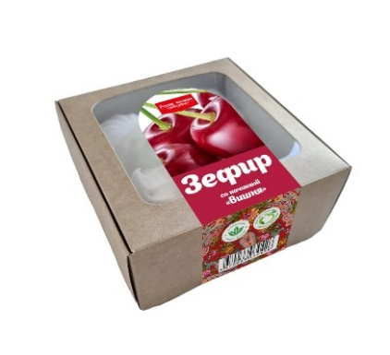
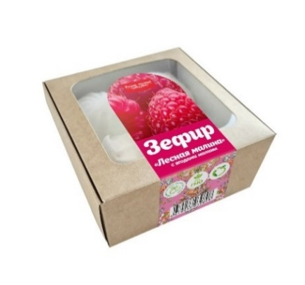
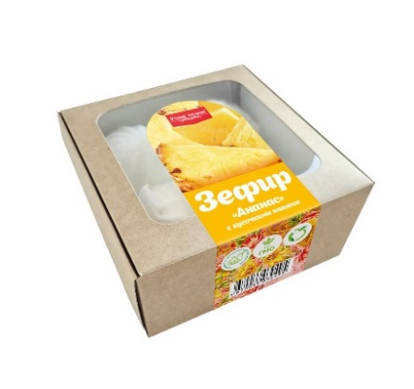
Зефир с кусочками Ананаса (06/03) | 4 месяца | 200г | зе-ан-200 |  | 80.00 | 8 | -
Зефир с ягодами Малины (06/03) | 4 месяца | 200г | зе-мал-200 |  | 80.00 | 8 | -
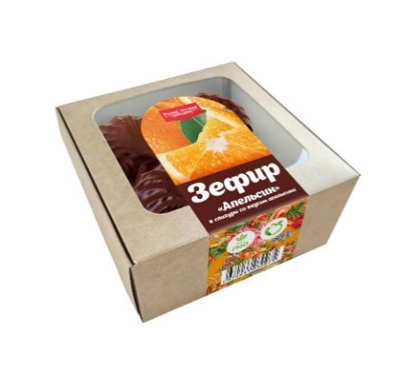
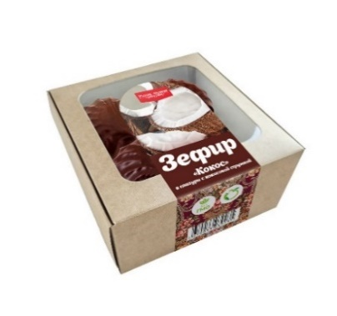
Зефир с начинкой "Вишня" (08/03) | 4 месяца | 200г | зе-виш-200 |  | 80.00 | 8 | -
Зефир в глазури Апельсин (06/03) | 4 месяца | 260г | зе-глап-260 |  | 88.00 | 8 | -
Зефир в глазури Кокос с кокосовой стружкой (07/03) | 4 месяца | 260г | зе-глко-260 |  | 88.00 | 8 | -
Смоква Апельсин (желейный мармелад) (01/04) | 4 месяца | 160г | мж-апе-160 |  | 135.00 | 15 | -
Смоква Груша (желейный мармелад) (01/04) | 4 месяца | 160г | мж-гру-160 |  | 135.00 | 15 | -
Смоква Клюква (желейный мармелад) (01/04) | 4 месяца | 160г | мж-клю-160 |  | 135.00 | 15 | -
Русские традиции |  |  |  |  |  |  |  | 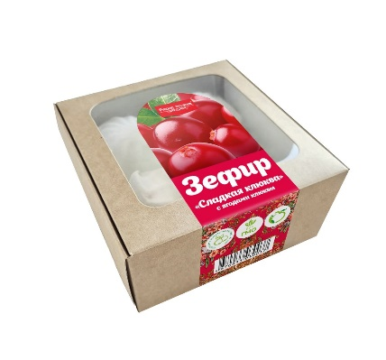 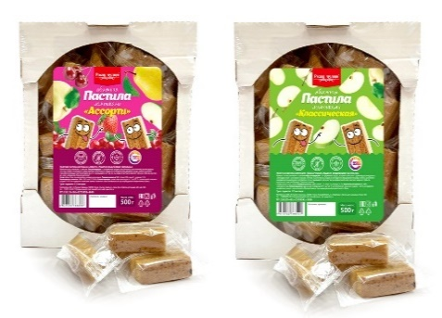 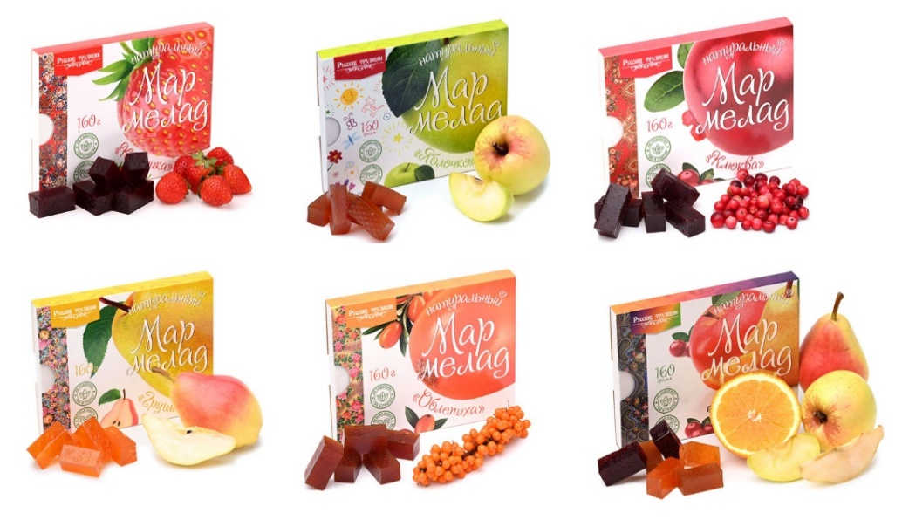 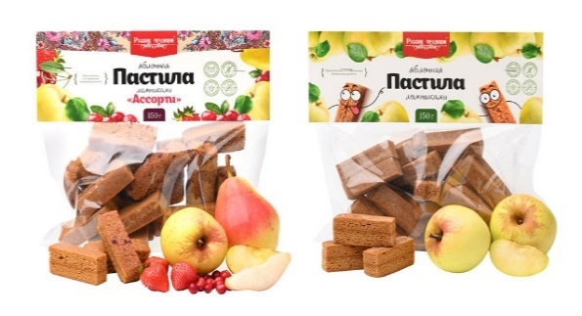 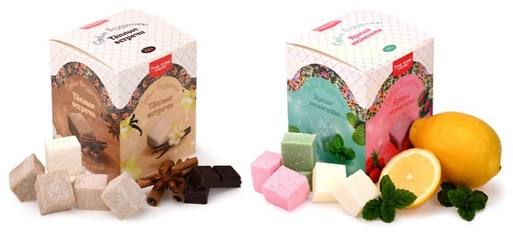 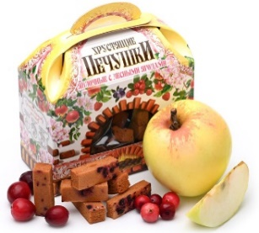 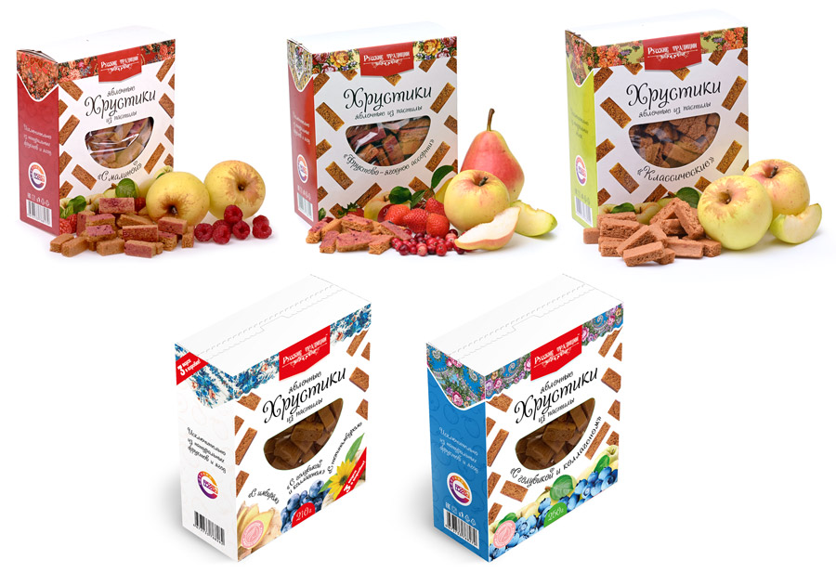 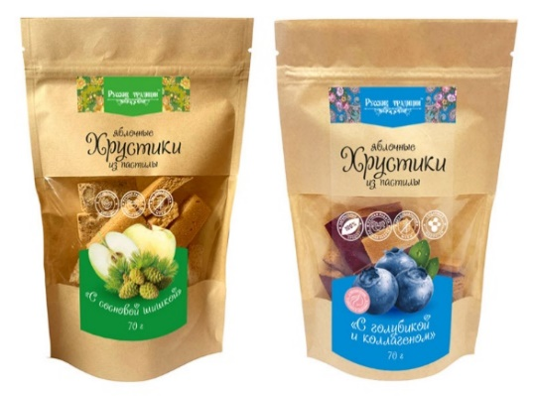 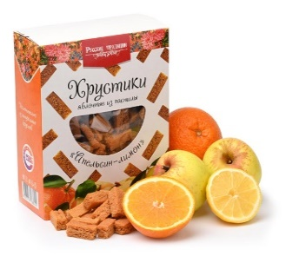 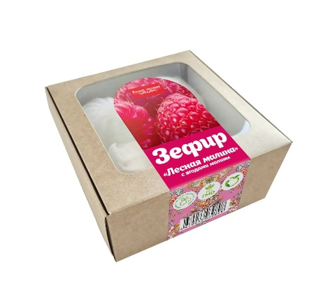 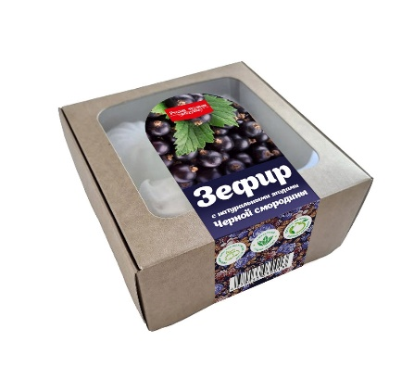 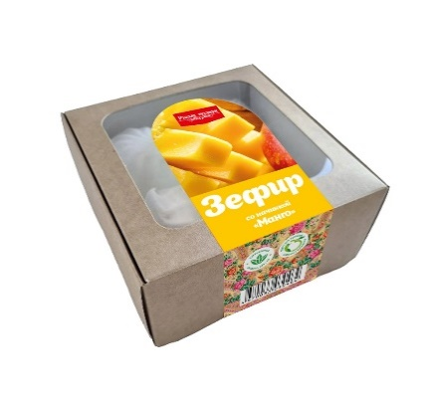 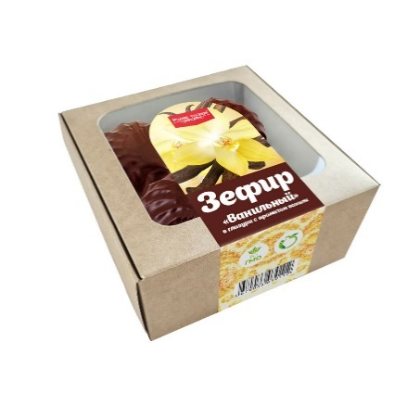 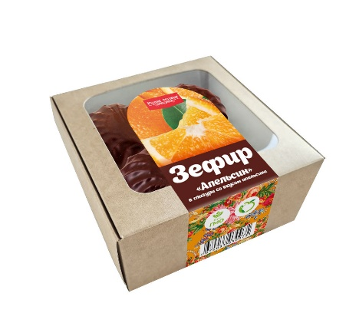
ЗЕФИР
Зефир с кусочками Ананаса | 4 месяца | 200г | зе-ан-200 |  | 107.00 | 8 | -
Зефир с ягодами Малины | 4 месяца | 200г | зе-мал-200 |  | 107.00 | 8 | -
Зефир с ягодами Клюквы | 4 месяца | 200г | зе-клю-200 |  | 107.00 | 8 | -
Зефир с ягодами Черной смородины | 4 месяца | 200г | зе-смо-200 |  | 107.00 | 8 | -
Зефир с начинкой "Вишня" | 4 месяца | 200г | зе-виш-200 |  | 107.00 | 8 | -
Зефир с начинкой "Манго" | 4 месяца | 200г | зе-ман-200 |  | 107.00 | 8 | -
Зефир в глазури Апельсин | 4 месяца | 260г | зе-глап-260 |  | 112.00 | 8 | -
Зефир в глазури Ванильный | 4 месяца | 260г | зе-глван-260 |  | 112.00 | 8 | -
Зефир в глазури Кокос с кокосовой стружкой | 4 месяца | 260г | зе-глко-260 |  | 112.00 | 8 | -
ЯБЛОЧНАЯ ПАСТИЛА
Детская пастила ломтиками (Яблочные) | 12 месяцев | 150г | рт-дл-150 |  | 150.00 | 15 | -
Пастила ломтиками Ассорти (Яблоко, клюква, вишня, клубника) | 12 месяцев | 150г | рт-ал-150 |  | 150.00 | 15 | -
Яблочная пастила ломтиками | 12 месяцев | 70г | рт-ял-70 |  | 84.00 | 20 | -
Яблочная пастила ломтиками | 12 месяцев | 500г | рт-ял-500 |  | 480.00 | 20 | -
Яблочная пастила ломтиками Ассорти | 12 месяцев | 500г | рт-ал-500 |  | 480.00 | 20 | -
ЯБЛОЧНЫЕ ХРУСТИКИ ИЗ ПАСТИЛЫ
Хрустики Без сахара | 6 месяцев | 70г | хррт-клас-70 |  | 99.00 | 20 | -
Хрустики с Малиной Без сахара | 6 месяцев | 70г | хррт-мал-70 |  | 99.00 | 20 | -
Хрустики Апельсин-Лимон Без сахара | 6 месяцев | 70г | хррт-апли-70 |  | 99.00 | 20 | -
Хрустики Фруктово-Ягодное Ассорти Без сахара | 6 месяцев | 70г | хррт-фрас-70 |  | 99.00 | 20 | -
Хрустики Голубика с Коллагеном без сахара | 6 месяцев | 70г | хррт-гк-70 |  | 99.00 | 20 | -
Хрустики с Сосновой шишкой без сахара | 6 месяцев | 70г | хррт-сш-70 |  | 99.00 | 20 | -
Хрустики Без сахара (коробка) | 6 месяцев | 250г | хррт-клас-250 |  | 282.00 | 12 | -
Хрустики Фруктово-Ягодное Ассорти без сахара (коробка) | 6 месяцев | 250г | хррт-фрас-250 |  | 282.00 | 12 | -
Хрустики яблочные из пастилы Апельсин-лимон без сахара (коробка) | 6 месяцев | 250г | хррт-апли-250 |  | 282.00 | 12 | -
Хрустики Малина без сахара (коробка) | 6 месяцев | 250г | хррт-мал-250 |  | 282.00 | 12 | -
Хрустики Голубика с Коллагеном без сахара (коробка) | 6 месяцев | 250г | хррт-гк-250 |  | 282.00 | 12 | -
Хрустики Набор из 3-х "Красота и здоровье" без сахара (Имбирь, топинамбур, голубика с коллагеном) | 6 месяцев | 210г | хррт-наб-210 |  | 282.00 | 12 | -
Яблочные хрустики из пастилы Без сахара (пакет) | 6 месяцев | 250г | хп-бс-250 |  | 260.00 | 12 | -
Яблочные хрустики из пастилы с Клюквой (пакет) | 6 месяцев | 250г | хп-клю-250 |  | 260.00 | 12 | -
Яблочные хрустики из пастилы Без сахара (пакет) | 6 месяцев | 500г | хп-бс-500 |  | 506.00 | 6 | -
Яблочные хрустики из пастилы Ассорти Без сахара (пакет) | 6 месяцев | 500г | хп-асс-бс-500 |  | 506.00 | 6 | -
Яблочные хрустики из пастилы с Клюквой (пакет) | 6 месяцев | 500г | хп-клю-500 |  | 485.00 | 6 | -
Яблочные хрустики из пастилы с Клубникой (пакет) | 6 месяцев | 500г | хп-клу-500 |  | 485.00 | 6 | -
Яблочные хрустики из пастилы Лесные ягоды | 6 месяцев | 50г | хп-асс-50 |  | 79.00 | 18 | -
ВОЗДУШНОЕ СУФЛЕ
Суфле без сахара "Тёплые встречи" (ваниль, шоколад, корица) | 6 месяцев | 150г | вс-тв-150 |  | 127.00 | 18 | -
Суфле без сахара "Яркие моменты" (земляника, мята, лимон) | 6 месяцев | 150г | вс-ям-150 |  | 127.00 | 18 | -
МАРМЕЛАД НАТУРАЛЬНЫЙ
Мармелад натуральный Ассорти без сахара | 4 месяца | 160г | рт-ас-160 |  | 156.00 | 15 | -
Мармелад натуральный Детский яблочный без сахара | 4 месяца | 160г | рт-де-160 |  | 150.00 | 15 | -
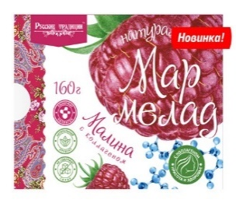
Мармелад натуральный Малина с коллагеном без сахара | 4 месяца | 160г | рт-ммк-160 |  | 175.00 | 15 | -
Мармелад натуральный с кусочками Апельсина без сахара | 4 месяца | 160г | рт-ма-160 |  | 150.00 | 15 | -
Мармелад натуральный Клубника без сахара | 4 месяца | 160г | рт-мклуб-160 |  | 150.00 | 15 | -
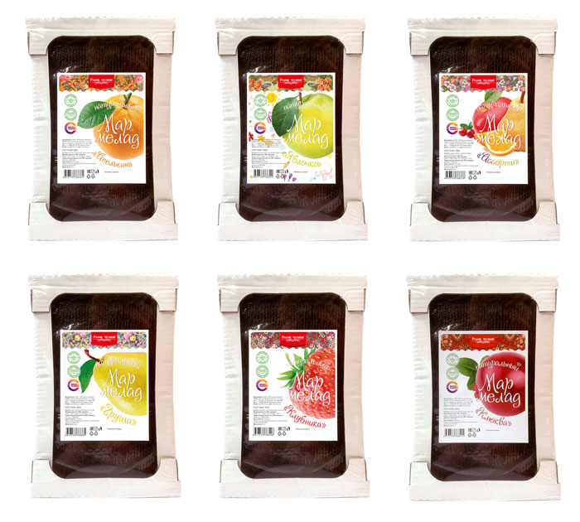
Мармелад натуральный с кусочками Груши без сахара | 4 месяца | 160г | рт-мг-160 |  | 150.00 | 15 | -
Мармелад натуральный с кусочками Клюквы без сахара | 4 месяца | 160г | рт-мкл-160 |  | 162.00 | 15 | -
Весовой натуральный мармелад Ассорти без сахара (1кг=4 кусочка по 250г) | 4 месяца | 1000г | рт-асс-кг |  | 690.00 | 8 | -
Весовой натуральный мармелад Груша без сахара (1кг=4 кусочка по 250г) | 4 месяца | 1000г | рт-мг-кг |  | 690.00 | 8 | -
Весовой натуральный мармелад Клубника без сахара (1кг=4 кусочка по 250г) | 4 месяца | 1000г | рт-мклу-кг |  | 690.00 | 8 | -
Весовой натуральный мармелад Апельсин без сахара (1кг=4 кусочка по 250г) | 4 месяца | 1000г | рт-ма-кг |  | 690.00 | 8 | -
Весовой натуральный мармелад Клюква без сахара (1кг=4 кусочка по 250г) | 4 месяца | 1000г | рт-мкл-кг |  | 690.00 | 8 | -
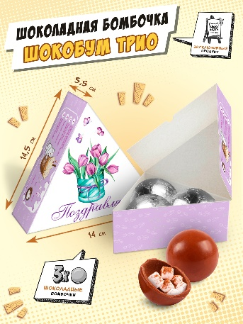
Весовой натуральный мармелад яблочный Детский без сахара (1кг=4 кусочка по 250г) | 4 месяца | 1000г | рт-де-кг |  | 575.00 | 8 | -
ПОЛЕЗНЫЕ КОНФЕТЫ, ШОКОЛАДНЫЕ БОМБОЧКИ
Набор шоколадных бомбочек | 9 месяцев | 90г | чк-нб-90 |  | 230.00 | 1 | -
Полезные конфеты Кокос-кунжут | 3 месяца | 100г | ко-кок-100 |  | 140.00 | 16 | -
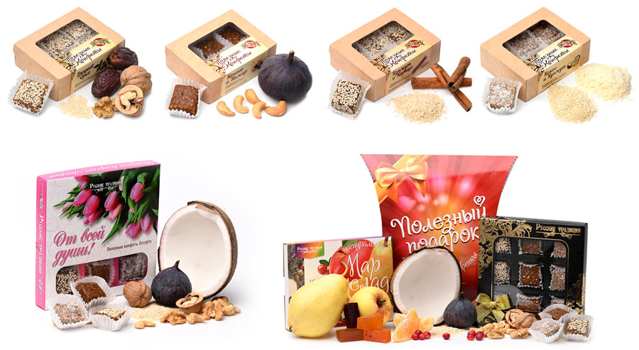
Полезные конфеты Кунжут-корица | 3 месяца | 100г | ко-кун-100 |  | 140.00 | 16 | -
Полезные конфеты Инжир-кешью | 3 месяца | 100г | ко-инж-100 |  | 160.00 | 16 | -
Полезные конфеты Грецкий орех | 3 месяца | 100г | ко-гре-100 |  | 160.00 | 16 | -
Полезные конфеты Трюфель с арахисом | 3 месяца | 100г | ко-трю-ар-100 |  | 160.00 | 16 | -
Полезные конфеты Ассорти "От всей души" (Праздничная упаковка) | 3 месяца | 150г | ко-цве-150 |  | 200.00 | 14 | -
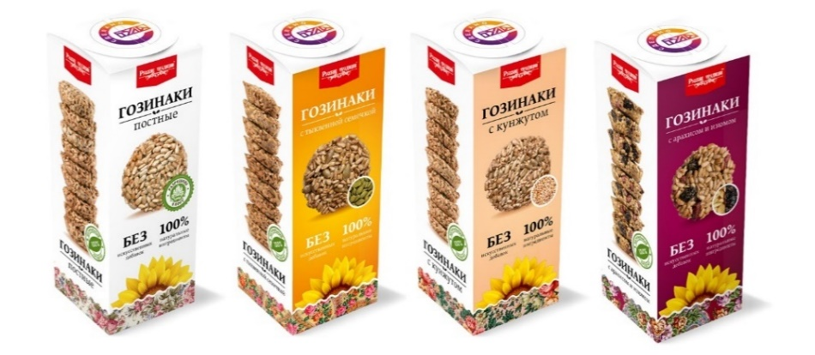
Набор №1 "Полезный подарок" 310г (6шт/кор) | 3 месяца | 310г | наб1-рт-310 |  | 340.00 | 6 | -
Гозинаки Постные | 4 месяца | 210г | го-пос-230 |  | 131.00 | 16 | -
Гозинаки постные с Кунжутом | 4 месяца | 210г | го-кун-210 |  | 131.00 | 16 | -
Гозинаки постные с Тыквенной семечкой | 4 месяца | 210г | го-тс-210 |  | 131.00 | 16 | -
Гозинаки постные с Изюмом и Арахисом | 4 месяца | 210г | го-иа-210 |  | 131.00 | 16 | -
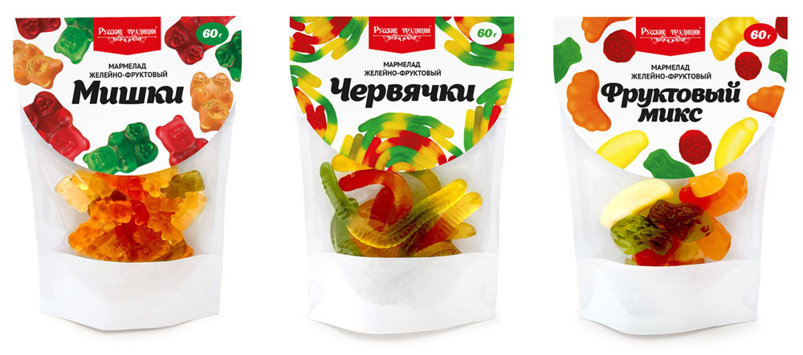
ЖЕВАТЕЛЬНЫЙ МАРМЕЛАД
Натуральный мармелад жевательный Мишки | 1 год | 60г | жм-миш-60 |  | 60.00 | 20 | -
Натуральный мармелад жевательный Фрукты | 1 год | 60г | жм-фру-60 |  | 60.00 | 20 | -
Натуральный мармелад жевательный Червячки | 1 год | 60г | жм-чер-60 |  | 60.00 | 20 | -
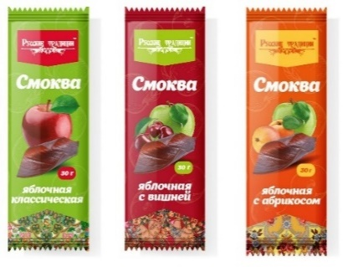
ТРАДИЦИОННАЯ СМОКВА
Смоква Яблоко без сахара. Шоу-бокс 15 шт. | 6 месяцев | 450г | рт-смяб-450 |  | 595.00 | 60 | -
Смоква Абрикос без сахара. Шоу-бокс 15 шт. | 6 месяцев | 450г | рт-смаб-450 |  | 595.00 | 60 | -
Смоква Ассорти (яблоко,вишня,абрикос) без сахара 600 г (телевизор) | 6 месяцев | 600г | рт-смас-600 |  | 730.00 | 1 | -
Смоква Абрикос без сахара 600 г (телевизор), | 6 месяцев | 600г | рт-смаб-600 |  | 730.00 | 1 | -
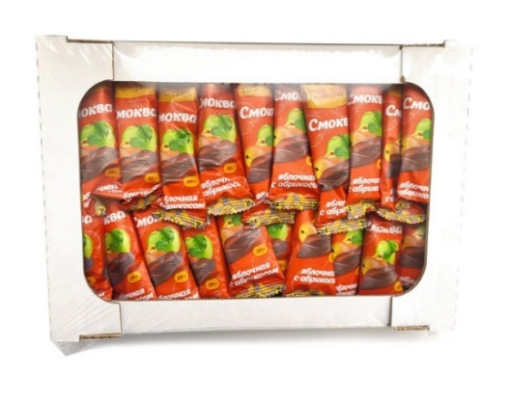
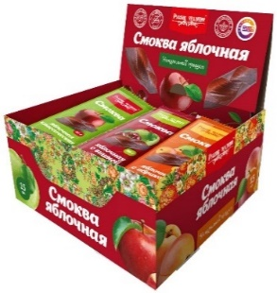
Смоква Вишня без сахара 600 г (телевизор) | 6 месяцев | 600г | рт-смви-600 |  | 730.00 | 1 | -
Смоква Яблоко без сахара 600 г (телевизор) | 6 месяцев | 600г | рт-смяб-600 |  | 730.00 | 1 | -
Смоква Вишня без сахара. Шоу-бокс 15 шт. | 6 месяцев | 450г | рт-смви-450 |  | 595.00 | 60 | -
Смоква Ассорти без сахара (яблоко, вишня, абрикос). Шоу-бокс 15 шт. | 6 месяцев | 450г | рт-смас-450 |  | 595.00 | 60 | -
ВИТАМИНОС
ХАЛВА
Халва арахисовая без сахара на фруктозе НОВИНКА | 9 месяцев | 350г | ха-ар-350 |  | 265.00 | 9 | -
КОЗИНАКИ
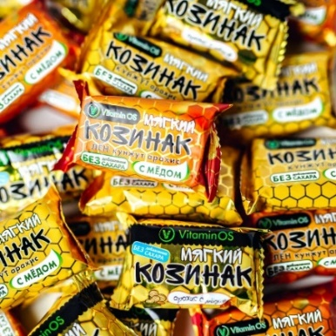
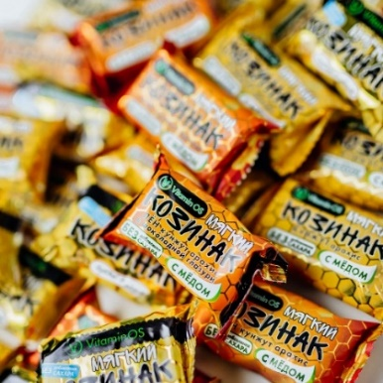
Козинаки мягкие Ассорти 400г (телевизор) | 8 месяцев | 400г | км-асс-400 |  | 260.00 | 9 | -
Козинаки мягкие Ассорти в глазури 2кг (телевизор) | 8 месяцев | 2000г | км-гас-кг |  | 1122.00 | 1 | -
Козинаки мягкие Ассорти в глазури (телевизор) | 8 месяцев | 400г | км-гас-400 |  | 300.00 | 9 | -
СМОКВА (ФРУКТОВАЯ ПАСТИЛА)
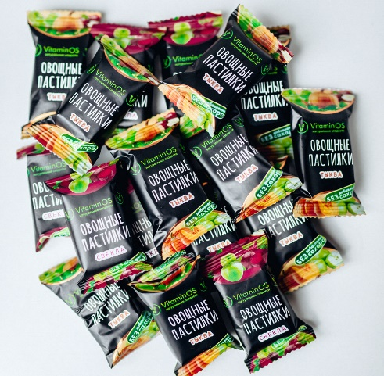
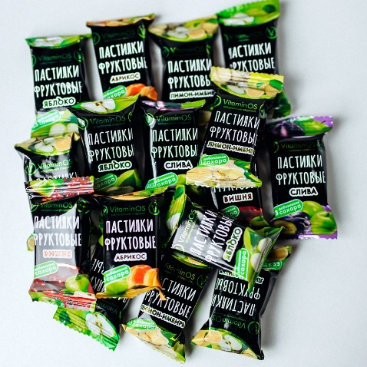
Пастилки фруктовые Ассорти 400г (телевизор) | 12 месяцев | 400г | паф-асс-400 |  | 270.00 | 9 | -
Пастилки фруктовые Ассорти 3кг (телевизор) | 12 месяцев | 3000г | паф-асс-кг |  | 1675.00 | 1 | -
Пастилки овощные ассорти 400г (телевизор) | 12 месяцев | 400г | пав-асс-400 |  | 275.00 | 9 | -
Пастилки овощные ассорти 3кг (телевизор) | 12 месяцев | 3000г | пав-асс-кг |  | 1730.00 | 1 | -
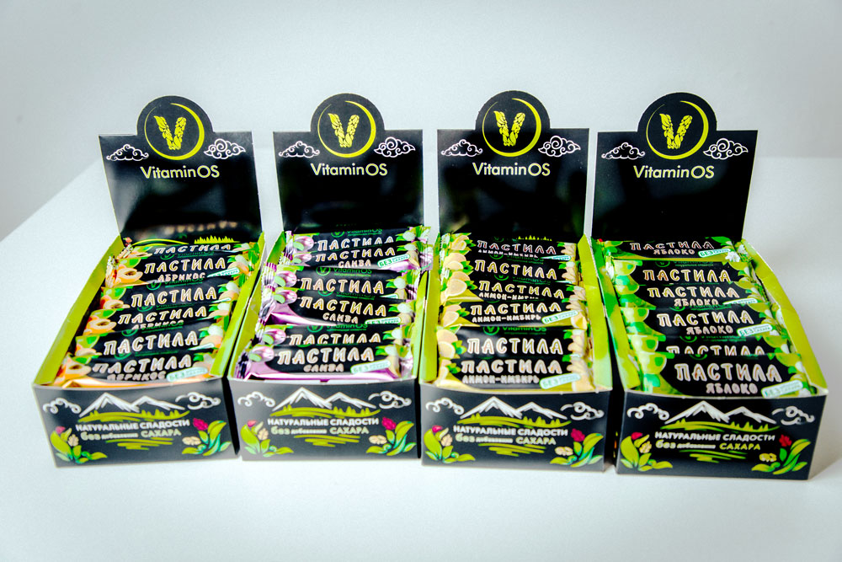
Батончик пастила Вишня без сахара шоу-бокс 24шт | 12 месяцев | 1000г | бат-виш-24 |  | 620.00 | 6 | -
Батончик пастила Яблоко без сахара шоу-бокс 24шт | 12 месяцев | 1000г | бат-ябл-24 |  | 620.00 | 6 | -
Батончик пастила Лимон-имбирь без сахара шоу-бокс 24шт | 12 месяцев | 1000г | бат-лим-24 |  | 620.00 | 6 | -
Батончик пастила Слива без сахара шоу-бокс 24шт | 12 месяцев | 1000г | бат-сли-24 |  | 620.00 | 6 | -
Батончик пастила Ассорти без сахара шоу-бокс 24шт | 12 месяцев | 1000г | бат-асс-24 |  | 620.00 | 6 | -
КОНФЕТЫ
Конфета фруктово-ореховая с мёдом Ассорти 400г (телевизор) | 8 месяцев | 400г | ко-фрас-400 |  | 283.00 | 9 | -
Конфета фруктово-ореховая с мёдом Ассорти в глазури 400г (телевизор) | 8 месяцев | 400г | ко-фраг-400 |  | 318.00 | 9 | -
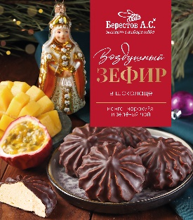
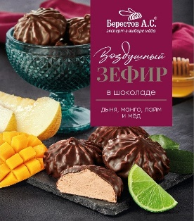
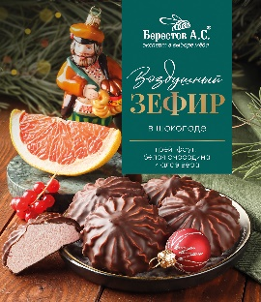
ИП Берестов А.С.
Зефир в шоколаде Манго-маракуйя и зелёный чай | 4 месяца | 155г | б-зшм-155 |  | 133.00 | 10 | -
Зефир в шоколаде с Грейпфрутом, белой смородиной и алоэ | 4 месяца | 155г | б-зшг-155 |  | 157.00 | 10 | -
Зефир в шоколаде с дыней, манго, лаймом | 4 месяца | 155г | б-зшд-155 |  | 133.00 | 10 | -
Пастила медовая с Таежными ягодами | 4 месяца | 190г | б-пт-190 |  | 115.00 | 10 | -
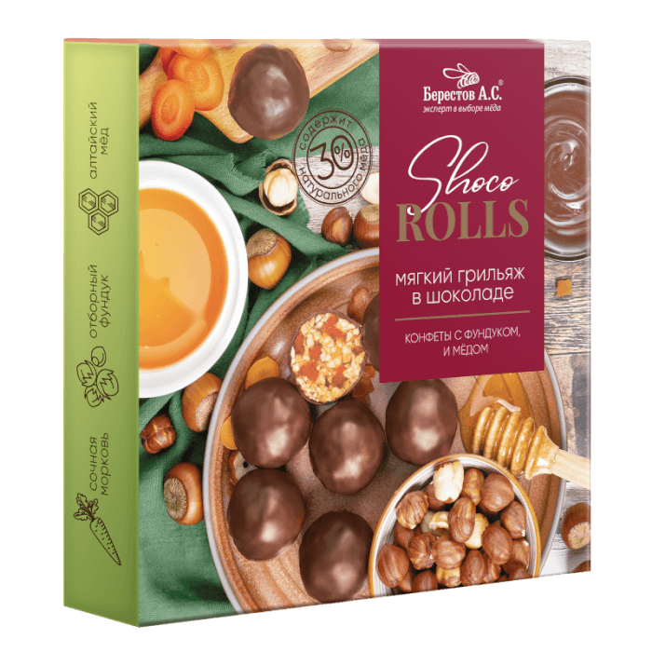
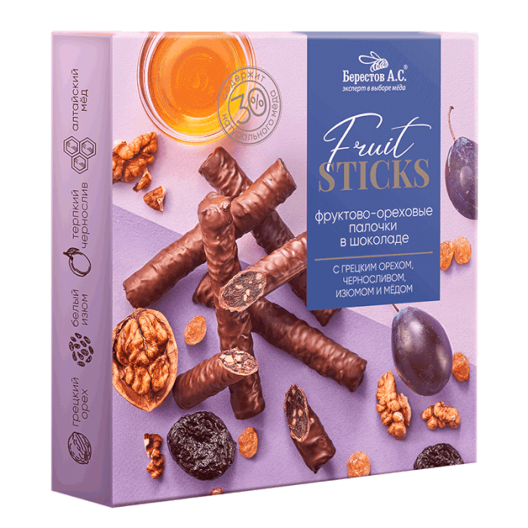
Пастила медовая с Апельсином | 4 месяца | 190г | б-па-190 |  | 115.00 | 10 | -
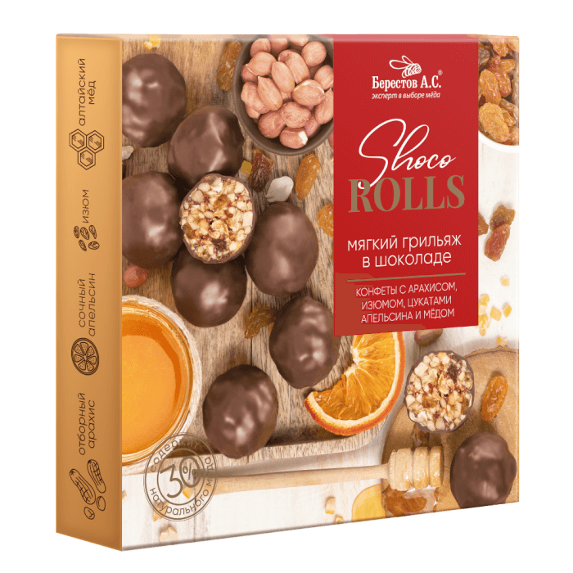
Фруктово-ореховые палочки с Черносливом и грецким орехом | 6 месяцев | 175г | б-фкч-175 |  | 266.00 | 6 | -
Мягкий грильяж с Арахисом, изюмом, цукатами апельсина и медом | 8 месяцев | 135г | б-мга-135 |  | 238.00 | 6 | -
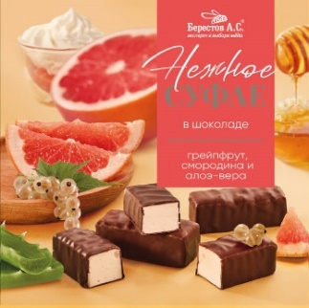
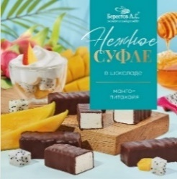
Мягкий грильяж с Фундуком, цукатами моркови и медом | 8 месяцев | 135г | б-мгф-135 |  | 278.00 | 6 | -
Нежное суфле Ассорти манго-маракуйя/с лесной клубникой | 6 месяцев | 155г | б-нса-155 |  | 174.00 | 6 | -
Нежное суфле грейпфрут/белая смородина/алоэ-вера | 6 месяцев | 155г | б-нсг-155 |  | 205.00 | 6 | -
Нежное суфле Манго-питахайя | 6 месяцев | 155г | б-нсм-155 |  | 174.00 | 6 | -
Вастеко
Десерт Воздушная полба в Горьком шоколаде без сахара, 21г | 14 месяцев | 147г | пол-гор-147 |  | 356.00 | 7 | -
Десерт Воздушная полба в Молочном шоколаде без сахара, 21г | 14 месяцев | 147г | пол-мол-147 |  | 261.00 | 7 | -
Козинак Гранола из полбы без сахара "Клюква", 25г | 12 месяцев | 225г | гра-клю-225 |  | 270.00 | 9 | -
Козинак из полбы с Сухофруктами на фруктозе, 30г | 12 месяцев | 270г | коз-пол-270 |  | 270.00 | 9 | -
Козинаки из полбы с Имбирем и шиповником, 20г | 12 месяцев | 180г | коз-пол-180 |  | 225.00 | 9 | -
Вафли глазированные без сахара "Ваффин из полбы с Морковью и тыквой", 50г | 12 месяцев | 400г | ваф-мор-400 |  | 610.00 | 8 | -
Вафли глазированные без сахара "Ваффин из полбы с Фиником", 50г | 12 месяцев | 400г | ваф-фин-400 |  | 610.00 | 8 | -
Вафли глазированные без сахара "Ваффин из полбы с Абрикосом", 50г | 12 месяцев | 400г | ваф-абр-400 |  | 610.00 | 8 | -
Вафли из полбы без сахара "Кофе", 45г | 8 месяцев | 225г | ваф-коф-225 |  | 305.00 | 5 | -
Вафли из полбы без сахара "Орех", 45г | 8 месяцев | 225г | ваф-ор-225 |  | 305.00 | 5 | -
Вафли из полбы без сахара "Шоколад", 45г | 8 месяцев | 225г | ваф-шок-225 |  | 305.00 | 5 | -
Шоколадно-ореховая паста без сахара "Пралине с полбой" | 12 месяцев | 380г | пас-пра-380 |  | 297.00 | 6 | -
Шоколадно-ореховая паста без сахара "Молочный шоколад с маслом ГХИ" | 12 месяцев | 380г | пас-шок-380 |  | 322.00 | 6 | -
КФ Кронштадтская
Зефир "Шоколадное фондю" в какао-порошке | 4 месяцев | 380г | зе-итд-380 |  | 150.00 | 9 | -
Зефир "Зефиркино счастье "Ассорти" (шоколадно-сливочный, клубничный -сливочный, клубнично-банановый) | 6 месяцев | 380г | зе-сча-380 |  | 136.00 | 9 | -
Зефир "Французский десерт" (апельсин, яблоко, черника, клубника) | 6 месяцев | 380г | зе-фра-380 |  | 160.00 | 9 | -
Зефир "Итальянский десерт" со вкусом Блю Кюрасао | 6 месяцев | 380г | зе-итдбк-380 |  | 136.00 | 9 | -
Зефир "Тоффи"(ириска) | 6 месяцев | 380г | зе-тоф-380 |  | 150.00 | 9 | -
Зефир "Итальянский десерт "Манго" | 6 месяцев | 380г | зе-ман-380 |  | 150.00 | 9 | -
Зефир "Зефирное облачко" со вкусом мандарина, пломбира, шоколада, ч/смородины | 6 месяцев | 250г | зе-обл-250 |  | 135.00 | 9 | -
Зефир "Зефиркино счастье "Ассорти" (шоколадно-сливочный, клубничный -сливочный, клубнично-банановый) | 6 месяцев | 500г | зе-сча-500 |  | 190.00 | 1 | -
Зефир "Французский десерт" (апельсин, яблоко, черника, клубника) | 6 месяцев | 500г | зе-фра-500 |  | 190.00 | 1 | -
Коломчаночка |  |  |  |  |  |  |  | 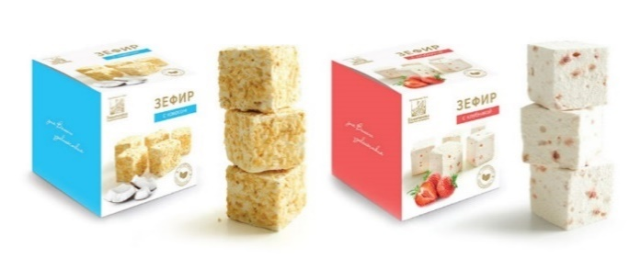 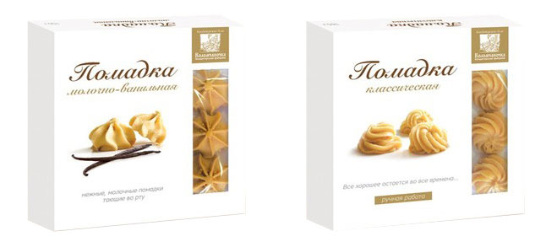 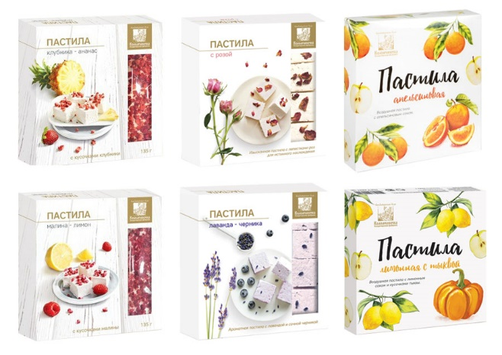 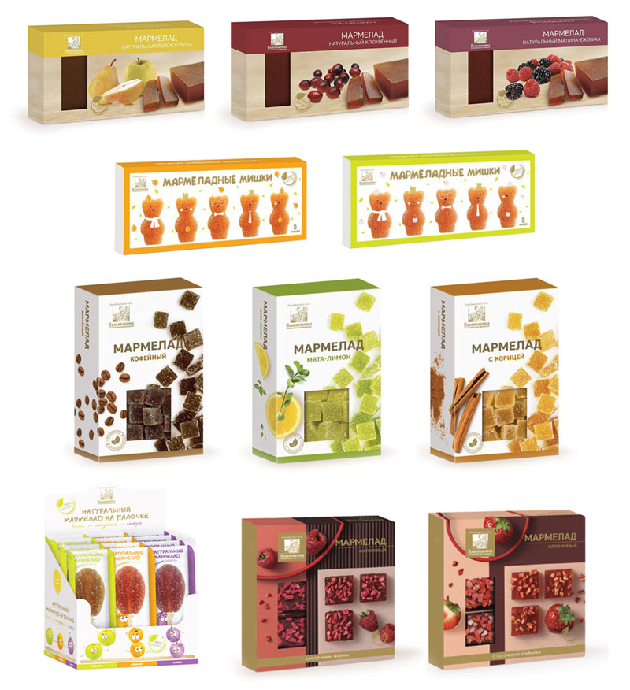 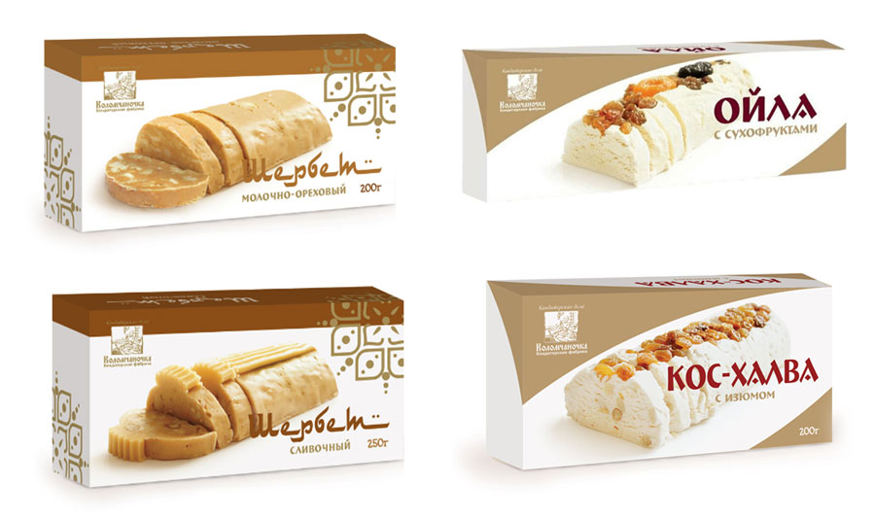
ПАСТИЛА КОЛОМЧАНОЧКА
Пастила клубника-ананас | 3 месяца | 135г | па-ка-135 |  | 165.00 | 12 | -
Пастила малина-лимон | 3 месяца | 135г | па-мл-135 |  | 165.00 | 12 | -
Пастила с апельсиновой корочкой | 3 месяца | 205г | па-ак-205 |  | 224.00 | 12 | -
Пастила лаванда-черника | 3 месяца | 135г | па-чер-135 |  | 165.00 | 12 | -
Пастила с лепестками роз | 3 месяца | 135г | па-ср-135 |  | 165.00 | 12 | -
ЗЕФИР КОЛОМЧАНОЧКА
Зефир с кокосом | 3 месяца | 180г | зе-кок-180 |  | 221.00 | 9 | -
Зефир с клубникой | 3 месяца | 180г | зе-клу-180 |  | 221.00 | 9 | -
ПОМАДКА КОЛОМЧАНОЧКА
Классическая помадка | 3 месяца | 165г | по-кл-165 |  | 177.00 | 12 | -
Молочно-ванильная помадка | 3 месяца | 150г | по-мв-150 |  | 162.00 | 12 | -
ЩЕРБЕТ КОЛОМЧАНОЧКА
Щербет молочно-ореховый | 3 месяца | 200г | ще-мо-200 |  | 160.00 | 8 | -
Щербет сливочный | 3 месяца | 250г | ще-сл-250 |  | 170.00 | 8 | -
Ойла с сухофруктами | 3 месяца | 200г | ой-су-200 |  | 140.00 | 8 | -
Кос-халва с изюмом | 3 месяца | 200г | кх-из-200 |  | 140.00 | 8 | -
НУГА КОЛОМЧАНОЧКА
Нуга клюква-миндаль | 6 месяцев | 90г | ну-км-90 |  | 125.00 | 12 | -
Нуга лимон-миндаль | 6 месяцев | 90г | ну-лм-90 |  | 125.00 | 12 | -
МАРМЕЛАД КОЛОМЧАНОЧКА
Мармеладные мишки яблочный мармелад | 5 месяцев | 155г | ма-ям-155 |  | 178.00 | 15 | -
Мармеладные мишки абрикосовый мармелад | 5 месяцев | 155г | ма-ам-155 |  | 178.00 | 15 | -
Мармелад фруктовый Клубничный | 5 месяцев | 110г | ма-фк-110 |  | 153.00 | 12 | -
Мармелад фруктовый Малиновый | 5 месяцев | 110г | ма-фм-110 |  | 153.00 | 12 | -
Мармелад пластовой яблоко-груша | 5 месяцев | 210г | ма-пяг-210 |  | 150.00 | 16 | -
Мармелад пластовой клюквенный | 5 месяцев | 210г | ма-пк-210 |  | 150.00 | 16 | -
Мармелад пластовой малина-еживика | 5 месяцев | 210г | ма-пме-210 |  | 150.00 | 16 | -
Мармелад мята-лимон | 6 месяцев | 130г | ма-мл-130 |  | 95.00 | 12 | -
Мармелад с корицей | 6 месяцев | 130г | ма-ко-130 |  | 95.00 | 12 | -
Мармелад кофейный | 6 месяцев | 130г | ма-кф-130 |  | 95.00 | 12 | -
Мармелад натуральный на палочке 35г ассорти (яблоко, абрикос, слива) Шоу-бокс | 5 месяцев | 420г | ма-ас-420 |  | 782.00 | 12 | -
ЭкоПастила |  |  |  |  |  |  |  | 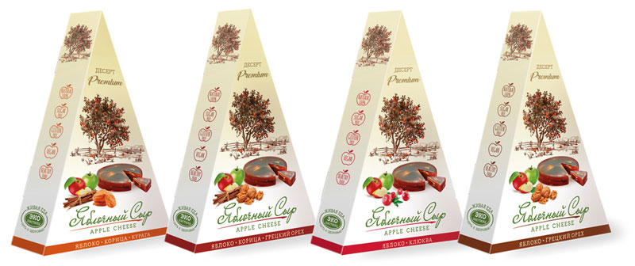
СМОКВА
Смоква Яблочная, 30 г (от 30 шт.) | 12 месяцев | 900г | см-ябл-900 |  | 1310.00 | 120 | -
Смоква Яблочно-сливовая, 30 (от 30 шт.) | 12 месяцев | 900г | см-ясли-900 |  | 1310.00 | 120 | -
Смоква Яблочно-абрикосова, 30 г (от 30 шт.) | 12 месяцев | 900г | см-абр-900 |  | 1310.00 | 120 | -
Смоква Яблочно-клюквенная, 30 г (от 30 шт.) | 12 месяцев | 900г | см-клю-900 |  | 1310.00 | 120 | -
Смоква Яблочно-малиновая, 30 г (от 30 шт.) | 12 месяцев | 900г | см-мал-900 |  | 1310.00 | 120 | -
Смоква Яблочно-клубничная, 30 г (от 30 шт.) | 12 месяцев | 900г | см-клу-900 |  | 1310.00 | 120 | -
Смоква Яблочно-вишневая, 30 г (от 30 шт.) | 12 месяцев | 900г | см-виш-900 |  | 1310.00 | 120 | -
ЯБЛОЧНЫЙ СЫР
Яблочный сыр с клюквой | 12 месяцев | 120г | яс-клю-120 |  | 242.00 | 20 | -
Яблочный сыр с грецким орехом | 12 месяцев | 120г | яс-грор-120 |  | 242.00 | 20 | -
Яблочный сыр с корицей и курагой | 12 месяцев | 120г | яс-кк-120 |  | 242.00 | 20 | -
Яблочный сыр с корицей и грецким орехом | 12 месяцев | 120г | яс-кгр-120 |  | 242.00 | 20 | -
Мармелэнд |  |  |  |  |  |  |  | 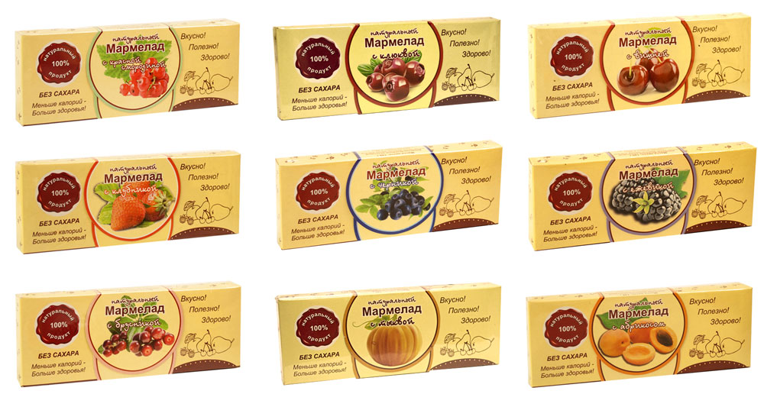
МАРМЕЛАД БЕЗ САХАРА
Смоква Апельсин (желейный мармелад) | 4 месяца | 160г | мж-апе-160 |  | 177.00 | 15 | -
Смоква Груша (желейный мармелад) | 4 месяца | 160г | мж-гру-160 |  | 177.00 | 15 | -
Смоква Клюква (желейный мармелад) | 4 месяца | 160г | мж-клю-160 |  | 177.00 | 15 | -
Натуральный мармелад Красная смородина | 4 месяца | 140г | нм-смо-140 |  | 171.00 | 15 | -
Натуральный мармелад Клюква | 4 месяца | 140г | нм-клю-140 |  | 171.00 | 15 | -
Натуральный мармелад Брусника | 4 месяца | 140г | нм-бру-140 |  | 171.00 | 15 | -
Натуральный мармелад Ежевика | 4 месяца | 140г | нм-еже-140 |  | 171.00 | 15 | -
Натуральный мармелад Клубника | 4 месяца | 140г | нм-клу-140 |  | 171.00 | 15 | -
Натуральный мармелад Вишня | 4 месяца | 140г | нм-виш-140 |  | 171.00 | 15 | -
Натуральный мармелад Черника | 4 месяца | 140г | нм-чер-140 |  | 171.00 | 15 | -
Натуральный мармелад Абрикос | 4 месяца | 140г | нм-абр-140 |  | 171.00 | 15 | -
Натуральный мармелад Тыква | 4 месяца | 140г | нм-тык-140 |  | 171.00 | 15 | -
ЦУКАТЫ БЕЗ САХАРА
Цукаты Грейпрута | 8 месяцев | 200г | цу-гре-200 |  | 206.00 | 8 | -
Цукаты Грейпрута в глазури | 8 месяцев | 200г | цу-гла-200 |  | 206.00 | 8 | -
Цукаты Лимона (временно недоступно) | 8 месяцев | 180г | цу-лим-180 |  | 223.00 | 8 | -
ФРУКТОВЫЙ СЫР
Фруктовый сыр Апельси/Грецкий орех | 6 месяцев | 250г | фс-апгр-250 |  | 191.00 | 15 | -
Фруктовый сыр Апельси/Грецкий орех/Черная смородина/Имбирь | 6 месяцев | 250г | фс-асги-250 |  | 191.00 | 15 | -
Фруктовый сыр Апельси/Грецкий орех/Слива | 6 месяцев | 250г | фс-агс-250 |  | 191.00 | 15 | -
Белевские сладости |  |  |  |  |  |  |  | 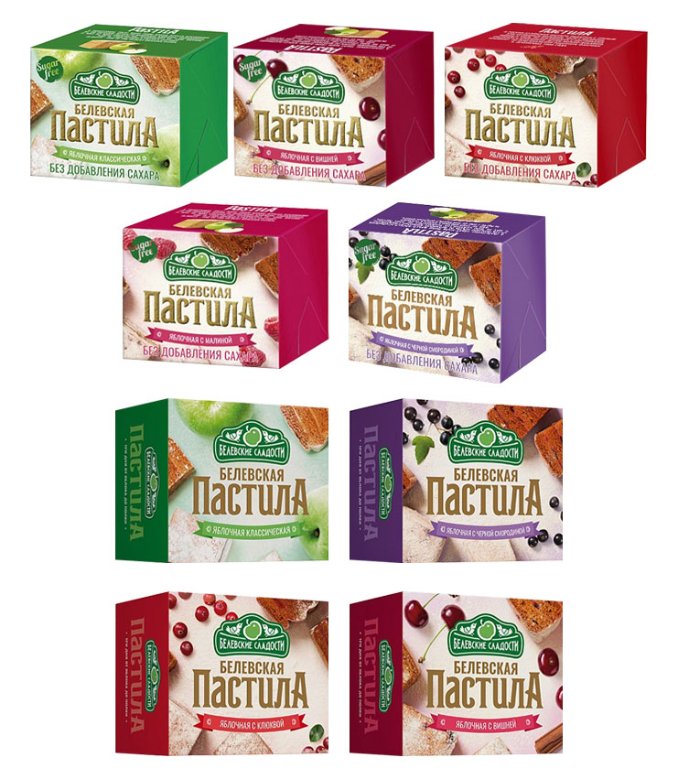
ЗЕФИР
Зефир Ассорти | 3 месяца | 250г | зе-асс-250 |  | 150.00 | 8 | -
Зефир Ванильный | 3 месяца | 250г | зе-ван-250 |  | 150.00 | 8 | -
Зефир Яблочный | 3 месяца | 250г | зе-ябл-250 |  | 150.00 | 8 | -
Зефир Детский (ванильный) | 3 месяца | 250г | зе-дет-250 |  | 150.00 | 8 | -
Конфеты Белевская птичка Ассорти | 3 месяца | 300г | пт-асс-300 |  | 260.00 | 15 | -
Коныеты Белевская птичка с ароматом ванили | 3 месяца | 300г | пт-ван-300 |  | 260.00 | 15 | -
БЕЛЕВСКАЯ ПАСТИЛА
Белёвская пастила Классическая | 9 месяцев | 100г | бп-кла-100 |  | 105.00 | 15 | -
 |  | 200г | бп-кла-200 |  | 191.00 | 20 | -
Белёвская пастила с Вишней | 9 месяцев | 100г | бп-виш-100 |  | 105.00 | 15 | -
Белёвская пастила с Клюквой | 9 месяцев | 100г | бп-клю-100 |  | 105.00 | 15 | -
Белёвская пастила с Черной смородиной | 9 месяцев | 100г | бп-смо-100 |  | 105.00 | 15 | -
Белёвская пастила яблочная "Ассорти ягодное 7 вкусов" | 9 месяцев | 3500г | бп-7вк-кг |  | 3230.00 | 1 | -
Белёвская пастила БЕЗ САХАРА "Ассорти ягодное 7 вкусов" | 9 месяцев | 2800г | бп-7бс-кг |  | 2934.00 | 1 | -
Белёвская пастила Яблочная без сахара | 9 месяцев | 100г | бп-бс-100 |  | 110.00 | 15 | -
 | 9 месяцев | 200г | бп-бс-200 |  | 225.00 | 20 | -
Белёвская пастила без сахара с Вишней | 9 месяцев | 100г | бп-бсвиш-100 |  | 110.00 | 15 | -
 | 9 месяцев | 200г | бп-бсвиш-200 |  | 225.00 | 20 | -
Белёвская пастила без сахара с Клюквой | 9 месяцев | 100г | бп-бсклю-100 |  | 110.00 | 15 | -
Белёвская пастила без сахара с Малиной | 9 месяцев | 100г | бп-бсмал-100 |  | 110.00 | 15 | -
 | 9 месяцев | 200г | бп-бсмал-200 |  | 225.00 | 20 | -
Белёвская пастила без сахара с Черной смородиной | 9 месяцев | 100г | бп-бссмо-100 |  | 104.00 | 15 | -
 | 9 месяцев | 200г | бп-бссмо-200 |  | 225.00 | 20 | -
Всегда рады взаимовыгодному сотрудничеству! |  |  |  | Итого |  |  | -
По всем вопросам обращайтесь по телефонам:
8(499) 450-29-70 или по email: zakaz@rtrus.ru

